TDSheet

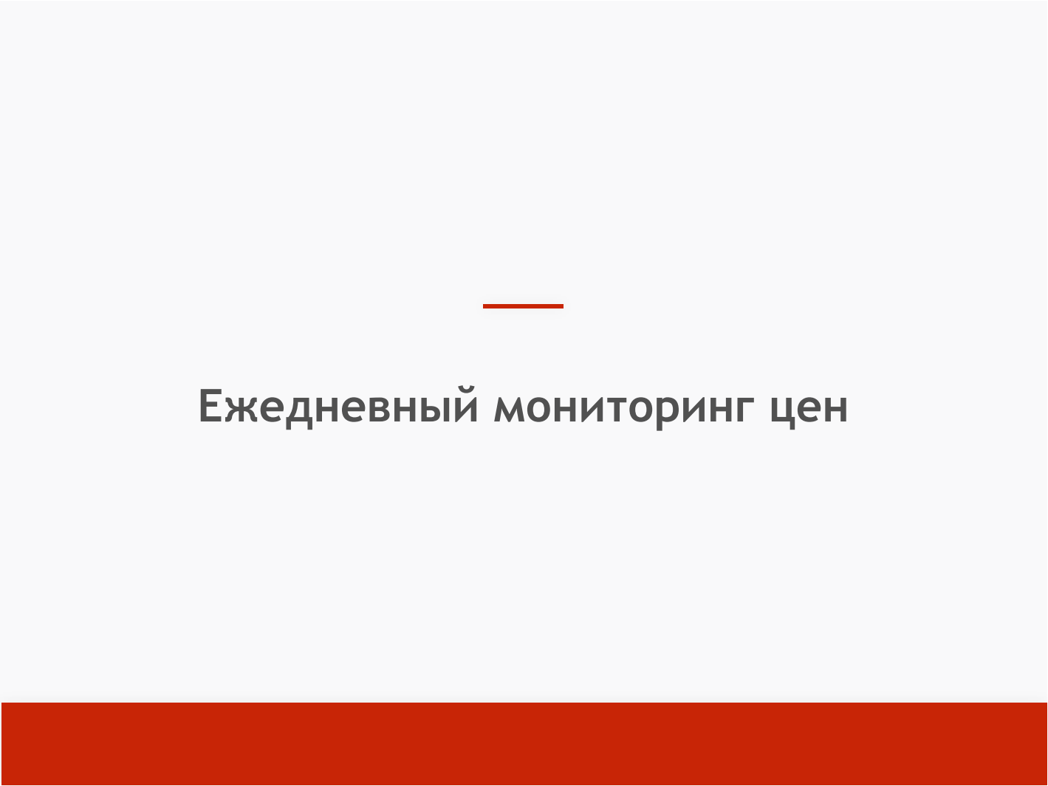

3 августа 2026

 |  | Ежедневный сводный отчет об уровне цен на фиксированный набор товаров первой необходимости и динамику их изменения (УправлениеТорговли) за 3 августа в сравнении с 27 июля

 | Отбор: Округ: Сергиевский Район: Сергиевский ;

№ ПП | Товар |  | Сетевые магазины |  |  |  | Несетевые магазины
 |  |  | Средние цены (руб.) |  |  |  | Средние цены (руб.)
 |  |  | Мин. | % изм. Мин. | Макс. | % изм. Макс. | Мин. | % изм. Мин. | Макс. | % изм. Макс.
Продовольственные товары
1 | Молоко сгущенное с сахаром, кг |  | 380.50 |  | 447.00 |  | 570.00 |  | 682.50
2 | Колбаса сырокопченая, кг |  | 874.25 | 3.92 | 1,401.50 |  | 1,115.00 |  | 1,367.50
3 | Консервы мясные, кг |  | 473.33 | 0.40 | 698.09 |  | 670.00 |  | 778.57
4 | Консервы рыбные натуральные и с добавлением масла, кг |  | 675.71 | -3.73 | 1,033.81 |  | 414.29 |  | 741.43
5 | Вода питьевая, 1 л |  | 26.50 |  | 53.50 |  | 35.50 |  | 37.50
6 | Вода питьевая, 5 л |  | 139.09 |  | 177.67 |  | 75.00 |  | 85.00
7 | Говядина (кроме бескостного мяса), кг
8 | Свинина (кроме бескостного мяса), кг |  | 300.00 | -4.61 | 356.00 |  | 400.00 |  | 460.00
9 | Куры (кроме окорочков), кг |  | 215.00 | -3.15 | 232.50 |  | 360.00 |  | 370.00
10 | Рыба мороженая неразделанная, кг |  | 191.50 |  | 280.00 |  | 330.00 |  | 457.50
11 | Масло сливочное, м.д.ж. 82,5%, кг |  | 1,124.67 | -0.98 | 1,270.83 |  | 1,052.50 |  | 1,260.00
12 | Масло подсолнечное рафинированное, кг |  | 129.75 | 2.17 | 142.00 |  | 154.50 |  | 173.50
13 | Молоко питьевое, м.д.ж. 2,5%, л |  | 63.50 |  | 111.75 |  | 125.00 |  | 137.50
14 | Яйца куриные, 10 шт. |  | 47.00 | -29.85 | 155.00 |  | 127.50 |  | 152.50
15 | Сахар-песок, кг |  | 76.50 |  | 120.00 |  | 90.00 |  | 95.00
16 | Соль поваренная пищевая, кг |  | 11.00 |  | 27.00 |  | 21.50 |  | 25.00
17 | Чай черный байховый, кг |  | 618.00 | -0.32 | 1,267.50 |  | 1,220.00 |  | 1,500.00
18 | Мука пшеничная, кг |  | 26.75 | 0.94 | 63.50 |  | 70.00 |  | 72.50
19 | Хлеб ржаной, ржано-пшеничный, кг |  | 88.30 | -33.36 | 152.50 |  | 81.33 |  | 100.00
20 | Хлеб и булочные изделия из пшеничной муки, кг |  | 88.00 | 3.53 | 125.00 |  | 76.00 |  | 90.50
21 | Рис шлифованный, кг |  | 79.07 | -8.26 | 138.25 |  | 101.00 |  | 125.00
22 | Пшено, кг |  | 35.00 | 3.70 | 63.50 |  | 52.00 |  | 63.50
23 | Крупа гречневая-ядрица, кг |  | 56.38 | -1.66 | 101.25 |  | 71.25 |  | 78.50
24 | Крупы овсяная (или перловая), кг |  | 34.75 | 2.96 | 68.00 |  | 41.50 |  | 52.50
25 | Печенье, кг |  | 297.17 | -6.35 | 431.17 |  | 256.00 |  | 377.50
26 | Макаронные изделия из пшеничной муки высшего сорта, кг |  | 105.00 |  | 159.00 |  | 69.00 |  | 69.00
27 | Картофель, кг |  | 68.50 | 17.09 | 119.00 |  | 65.00 |  | 85.00
28 | Капуста белокочанная свежая, кг |  | 46.00 | -7.07 | 69.50 |  | 55.00 |  | 65.00
29 | Лук репчатый, кг |  | 57.50 | -32.75 | 95.00 |  | 67.50 |  | 69.00
30 | Морковь, кг |  | 49.00 | -11.71 | 90.50 |  | 60.00 |  | 63.50
31 | Яблоки, кг |  | 123.67 |  | 161.59 |  | 157.50 |  | 212.50
32 | Смесь детская (заменитель грудного молока), кг |  | 1,024.25 | 0.81 | 1,166.50
Непродовольственные товары
33 | Санитарно-гигиеническая маска, шт
34 | Антисептик для рук, 50 мл
35 | Антисептик для рук, 1л
36 | Салфетки влажные, уп |  | 27.00 |  | 67.00 |  | 17.50 |  | 81.00
37 | Салфетки сухие, уп |  | 29.50 |  | 42.00 |  | 25.00 |  | 34.50
38 | Мыло туалетное,100 г |  | 60.75 |  | 102.00 |  | 47.50 |  | 54.00
39 | Мыло хозяйственное, 200 г |  | 54.00 |  | 58.50 |  | 55.00 |  | 76.25
40 | Паста зубная, шт, 75 гр |  | 134.00 | -2.67 | 201.34 |  | 97.50 |  | 169.00
41 | Щетка зубная, шт |  | 83.00 |  | 159.34 |  | 57.50 |  | 78.50
42 | Бумага туалетная, шт |  | 25.34 |  | 32.00 |  | 32.50 |  | 37.50
43 | Гигиенические прокладки, уп |  | 34.17 |  | 53.75 |  | 37.50 |  | 105.50
44 | Стиральный порошок, кг |  | 168.00 |  | 242.25 |  | 188.50 |  | 287.50
45 | Подгузники детские, уп |  | 162.50 |  | 279.50
46 | Спички, коробок |  | 9.50 |  | 11.00 |  | 4.00 |  | 5.00
47 | Свечи, шт |  |  |  |  |  | 40.00 |  | 50.00
48 | Пеленка для новорожденного, шт |  | 162.50 |  | 217.50
49 | Шампунь детский, шт |  | 129.00 |  | 225.50
50 | Крем от опрелостей детский, шт |  | 62.00 |  | 122.50
51 | Бутылочка для кормления, шт |  | 200.00 |  | 277.50
52 | Соска-пустышка, шт |  | 130.00 |  | 160.00

 |  | Снижение цены до 10% |  |  |  | Повышение цены - до 10% |  |  |  | Повышение цены - свыше 30%

 |  | Снижение цены - свыше 10% |  |  |  | Повышение цены - от 10% до 30%

